ログイン画面
ログインログイン画面

追加機能として
画面色をカスタマイズできたらおもしろいし、
研究としてもつかえる？
ID

PW

新規登録
ログイン

ホーム画面
13月
▶
▶
月
金
日
火
水
木
土
ホーム
 |  |  |  |  |  |  | ←マウスホバー後

課題一覧
1 | 2 | 3 | 4 | 5 | 6 | 7

その他
１
8 | 9 | 10 | 11 | 12 | 13 | 14
設定

15 | 16 | 17 | 18 | 19 | 20 | 21
通知

22 | 23 | 24 | 25 | 26 | 27 | 28

３
29 | 30 | 1 | 2 | 3 | 4 | 5

課題と時間割が同時に見れたら、スケジュール立てやすいと思うけど作るの大変そう
〇〇課題締切
課題

日ごとの課題一覧
日ごとの課題一覧

13月30日

未読
企業活動とビジネスマナー 確認テスト From西村 期限 4/26
←既読・未読は必要

既読
表形式かポストイットみたいな感じかどっちが見やすい？

既読

課題詳細_forms
課題詳細(課題一覧クリック後)

企業活動とビジネスマナー 確認テスト

From 西村

4/26の授業に関する確認テストです。本日中に行ってください。

URL https:// -------------------------------

期限 4/26 23:59

この課題について質問する

課題詳細_オリジナル
課題詳細(課題一覧クリック後)

企業活動とビジネスマナー 確認テスト

From 西村

4/26の授業に関する確認テストです。本日中に行ってください。

期限 4/26 23:59

提出する

この課題について質問する

課題提出_オリジナル
課題提出

XXXXXXXXXXX（科目名）

課題内容
aaaaaaaaaaaaaaaaaaaaaaaaaaa
aaaaaaaaaaaaaaaaaaaaaaaaaaaaaaaaaa.
aaaaaaaaaaaaaaaaaaaaaaaaaaaaaaaaaaaaaaaaa.

提出期限
5月7日(金）まで

ファイル選択

提出

課題提出 完了
課題提出

XXXXXXXXXXX（科目名）

課題内容
aaaaaaaaaaaaaaaaaaaaaaaaaaa
aaaaaaaaaaaaaaaaaaaaaaaaaaaaaaaaaa.
aaaaaaaaaaaaaaaaaaaaaaaaaaaaaaaaaaaaaaaaa.

×
XXXXXXXXXXXXXXX（ファイル名）
の提出が完了しました

提出期限
5月7日(金）まで
←完了のポップアップはほしい

ファイル選択

提出

課題一覧
課題一覧
期限〇日以内

新着
7日以内
科目名

☆
期限
科目名
詳細

★
5/7
XXXXXX
～～～～～～～～～～～～～～～

☆
5/30
AAAAAA
～～～～～～～～～～～～～～～
～～～～～～～～～～～～～～～
★
6/15
BBBBBB
☆
～～～～～～～～～～～～～～～
8/31
CCCCCC

課題一覧 展開
↓表示順の変更はあったら便利
課題一覧

新着
7日以内
科目名
古い
3日以内
 | 絞り込みの仕方をどうするか
 | 検索バー1つか複数化
 | 提出・未提出のステータス変更をどうするか
☆
★重要
期限
科目名
1か月以内
詳細

★
未提出
5/7
XXXXXX
～～～～～～～～～～～～～～～

☆
5/30
AAAAAA
～～～～～～～～～～～～～～～
～～～～～～～～～～～～～～～
★
6/15
BBBBBB
☆
～～～～～～～～～～～～～～～
8/31
CCCCCC

ログイン後(オープン)
ログイン後(オープン)_生徒側
ホーム

カレンダー

課題提出
課題リスト

↑サイドバーはいる

TOP画面２
タイトル （生徒用）
R4XX00 〇〇 〇〇
 |  |  |  |  |  |  | →IDにするか、クラス番号名前にするか

月
金
日
火
水
木
土
その他
！
1 | 2 | 3 | 4 | 5 | 6 | 7
〇〇課題未提出
〇〇課題締切

課題一覧
！
8 | 9 | 10 | 11 | 12 | 13 | 14

15 | 16 | 17 | 18 | 19 | 20 | 21

22 | 23 | 24 | 25 | 26 | 27 | 28

〇〇課題締切
29 | 30 | 1 | 2 | 3 | 4 | 5

課題リスト
課題リスト一覧

未読
企業活動とビジネスマナー 確認テスト From西村 期限 4/26

←既読・未読は必要

既読

既読

その他(追加機能)
その他
←追加機能としてやりたい

新着
7日以内
時間割

☆
日付
？？？
詳細

★
5/7
5月 時間割
～～～～～～～～～～～～～～～

☆
5/7
HR レジュメ
～～～～～～～～～～～～～～～
～～～～～～～～～～～～～～～
★
5/10
5月下旬 学内説明会一覧

TOP案
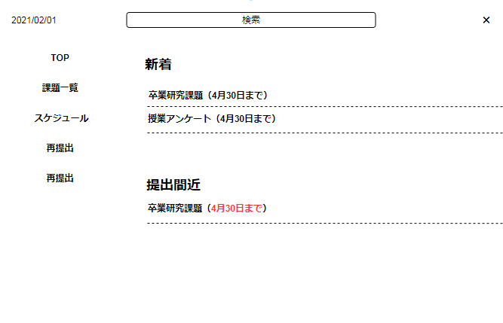

TOP案２
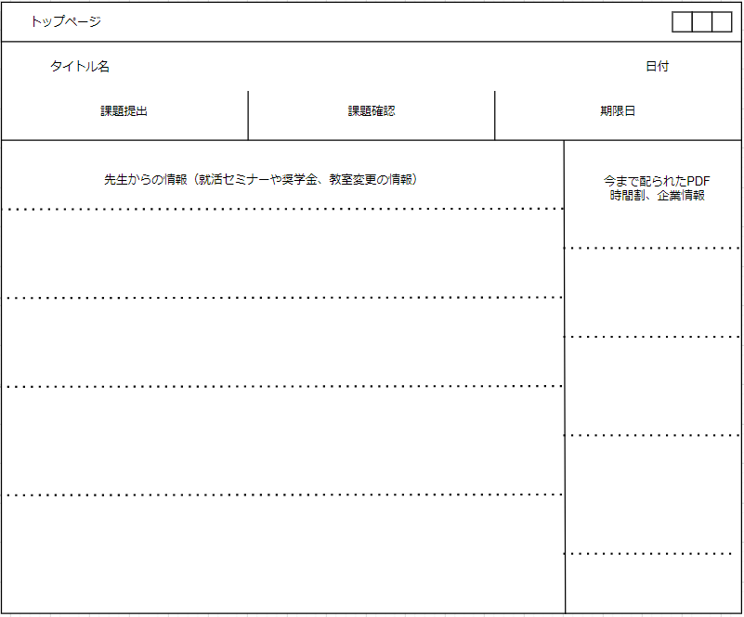

課題提出案
